pata fija
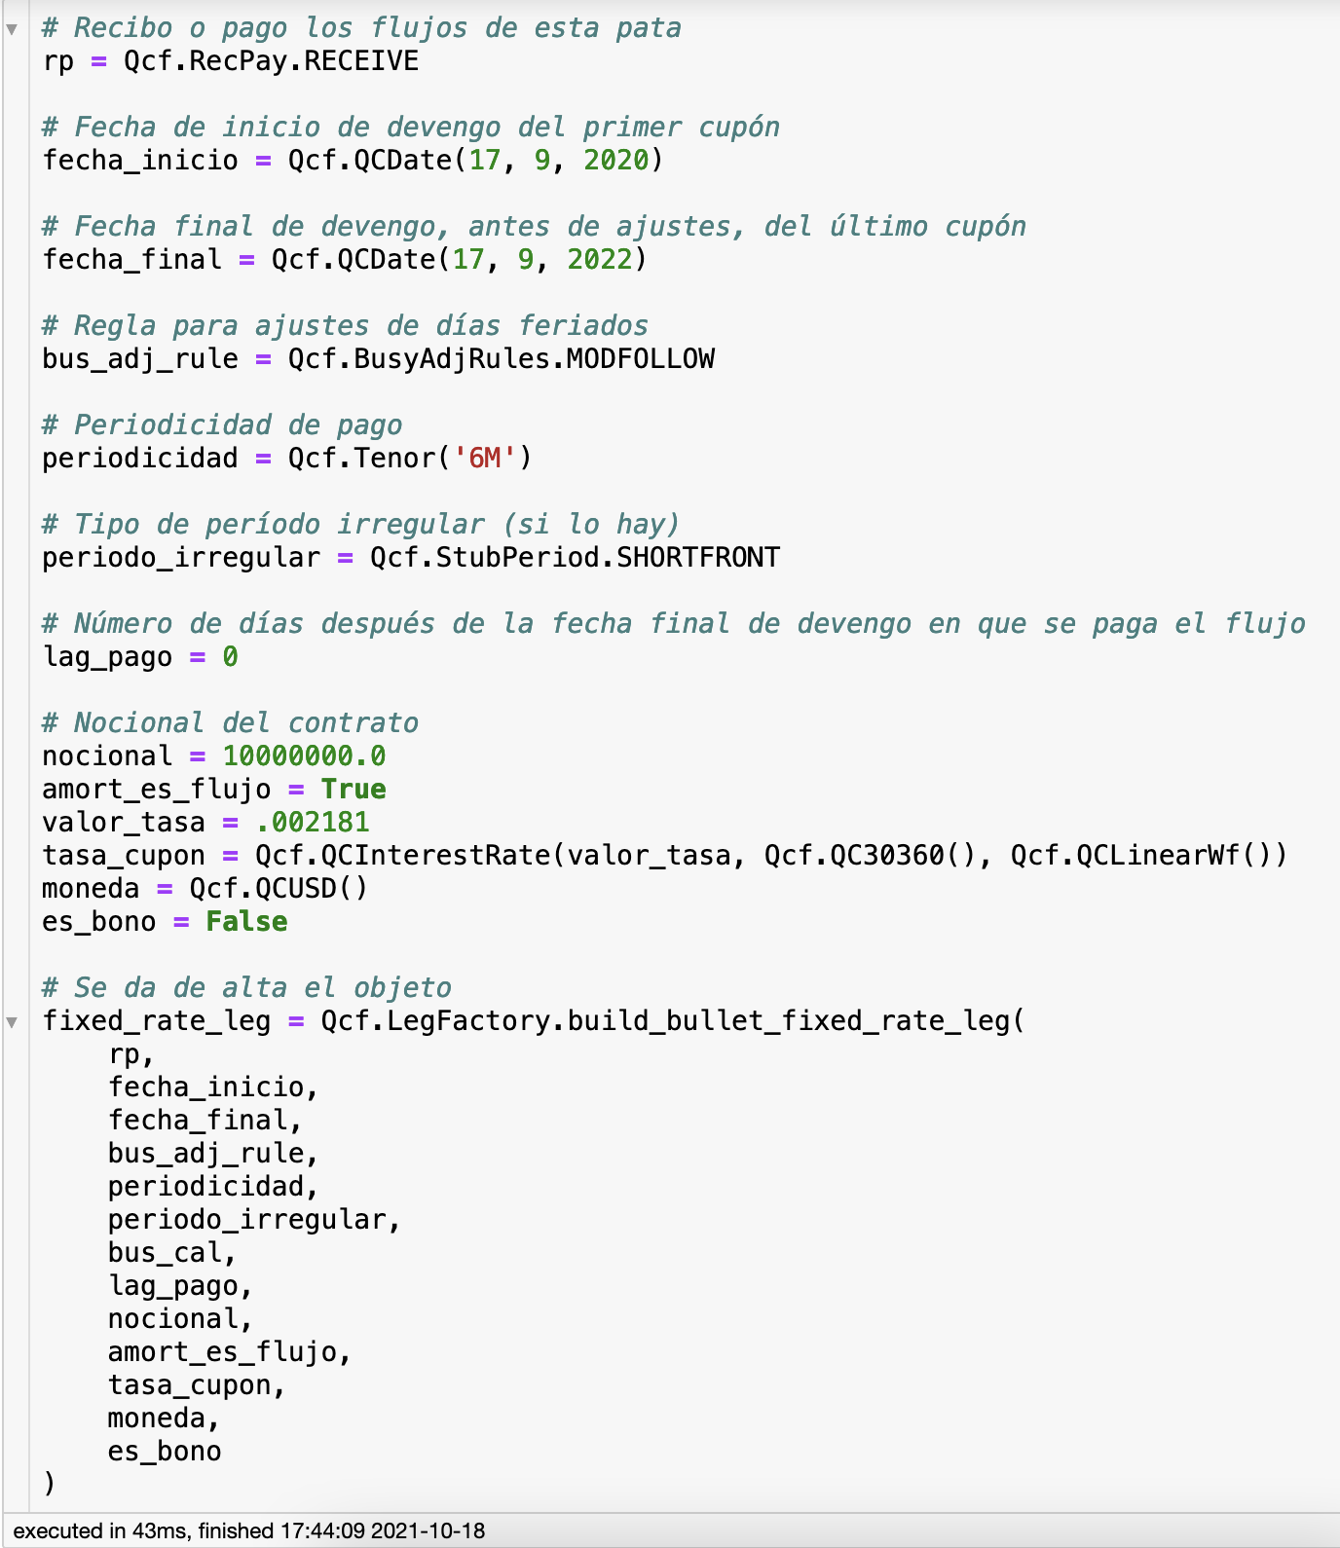
fecha_inicial | fecha_final | fecha_pago | nominal | amortizacion | interes | amort_es_flujo | flujo | moneda | valor_tasa | tipo_tasa
2020-09-17 | 2021-03-17 | 2021-03-17 | 10,000,000.00 | 0.00 | 10,905.00 | TRUE | 10,905.00 | USD | 0.2181% | Lin30360
2021-03-17 | 2021-09-17 | 2021-09-17 | 10,000,000.00 | 0.00 | 10,905.00 | TRUE | 10,905.00 | USD | 0.2181% | Lin30360
2021-09-17 | 2022-03-17 | 2022-03-17 | 10,000,000.00 | 0.00 | 10,905.00 | TRUE | 10,905.00 | USD | 0.2181% | Lin30360
2022-03-17 | 2022-09-19 | 2022-09-19 | 10,000,000.00 | 10,000,000.00 | 11,026.17 | TRUE | 10,011,026.17 | USD | 0.2181% | Lin30360

Réplica

 | periodicidad | 6
 | lag pago | 0

 | fecha_inicial | fecha_final | fecha_pago | interes | flujo
1 | 2020-09-17 | 2021-03-17 | 2021-03-17 | 10,905.00 | 10,905.00
2 | 2021-03-17 | 2021-09-17 | 2021-09-17 | 10,905.00 | 10,905.00
3 | 2021-09-17 | 2022-03-17 | 2022-03-17 | 10,905.00 | 10,905.00
4 | 2022-03-17 | 2022-09-19 | 2022-09-19 | 11,026.17 | 10,011,026.17

pata flotante
fecha_inicial | fecha_final | fecha_fixing | fecha_pago | nominal | amortizacion | interes | amort_es_flujo | flujo | moneda | codigo_indice_tasa | valor_tasa | spread | gearing | tipo_tasa
2020-09-17 | 2020-12-17 | 2020-09-15 | 2020-12-17 | -10,000,000.00 | 0.00 | -6,221.62 | TRUE | -6,221.62 | USD | LIBORUSD3M | 0.24613% | 0.00% | 1 | LinAct360
2020-12-17 | 2021-03-17 | 2020-12-15 | 2021-03-17 | -10,000,000.00 | 0.00 | -6,153.25 | TRUE | -6,153.25 | USD | LIBORUSD3M | 0.24613% | 0.00% | 1 | LinAct360
2021-03-17 | 2021-06-17 | 2021-03-15 | 2021-06-17 | -10,000,000.00 | 0.00 | -6,289.99 | TRUE | -6,289.99 | USD | LIBORUSD3M | 0.24613% | 0.00% | 1 | LinAct360
2021-06-17 | 2021-09-17 | 2021-06-15 | 2021-09-17 | -10,000,000.00 | 0.00 | -6,289.99 | TRUE | -6,289.99 | USD | LIBORUSD3M | 0.24613% | 0.00% | 1 | LinAct360
2021-09-17 | 2021-12-17 | 2021-09-15 | 2021-12-17 | -10,000,000.00 | 0.00 | -6,221.62 | TRUE | -6,221.62 | USD | LIBORUSD3M | 0.24613% | 0.00% | 1 | LinAct360
2021-12-17 | 2022-03-17 | 2021-12-15 | 2022-03-17 | -10,000,000.00 | 0.00 | -6,153.25 | TRUE | -6,153.25 | USD | LIBORUSD3M | 0.24613% | 0.00% | 1 | LinAct360
2022-03-17 | 2022-06-17 | 2022-03-15 | 2022-06-17 | -10,000,000.00 | 0.00 | -6,289.99 | TRUE | -6,289.99 | USD | LIBORUSD3M | 0.24613% | 0.00% | 1 | LinAct360
2022-06-17 | 2022-09-19 | 2022-06-15 | 2022-09-19 | -10,000,000.00 | -10,000,000.00 | -6,426.73 | TRUE | -10,006,426.73 | USD | LIBORUSD3M | 0.24613% | 0.00% | 1 | LinAct360

Réplica

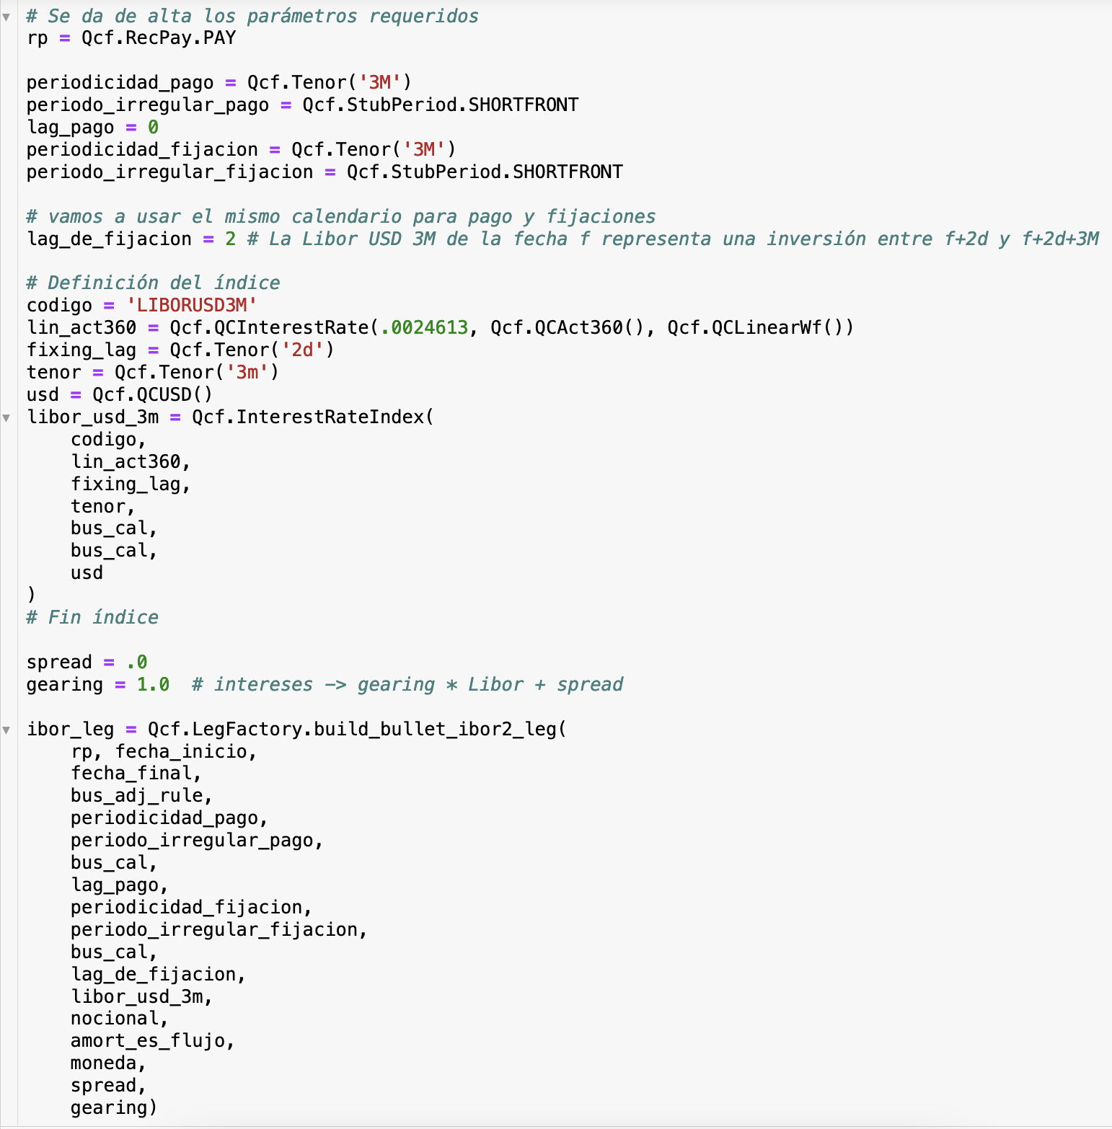
 | periodicidad | 3
 | lag pago | 0
 | lag fixing | 2

 | fecha_inicial | fecha_final | fecha_fixing | fecha_pago | interes | flujo
1 | 2020-09-17 | 2020-12-17 | 2020-09-15 | 2020-12-17 | -6,221.62 | -6,221.62
2 | 2020-12-17 | 2021-03-17 | 2020-12-15 | 2021-03-17 | -6,153.25 | -6,153.25
3 | 2021-03-17 | 2021-06-17 | 2021-03-15 | 2021-06-17 | -6,289.99 | -6,289.99
4 | 2021-06-17 | 2021-09-17 | 2021-06-15 | 2021-09-17 | -6,289.99 | -6,289.99
5 | 2021-09-17 | 2021-12-17 | 2021-09-15 | 2021-12-17 | -6,221.62 | -6,221.62
6 | 2021-12-17 | 2022-03-17 | 2021-12-15 | 2022-03-17 | -6,153.25 | -6,153.25
7 | 2022-03-17 | 2022-06-17 | 2022-03-15 | 2022-06-17 | -6,289.99 | -6,289.99
8 | 2022-06-17 | 2022-09-19 | 2022-06-15 | 2022-09-19 | -6,426.73 | -10,006,426.73

